詳細クラス図
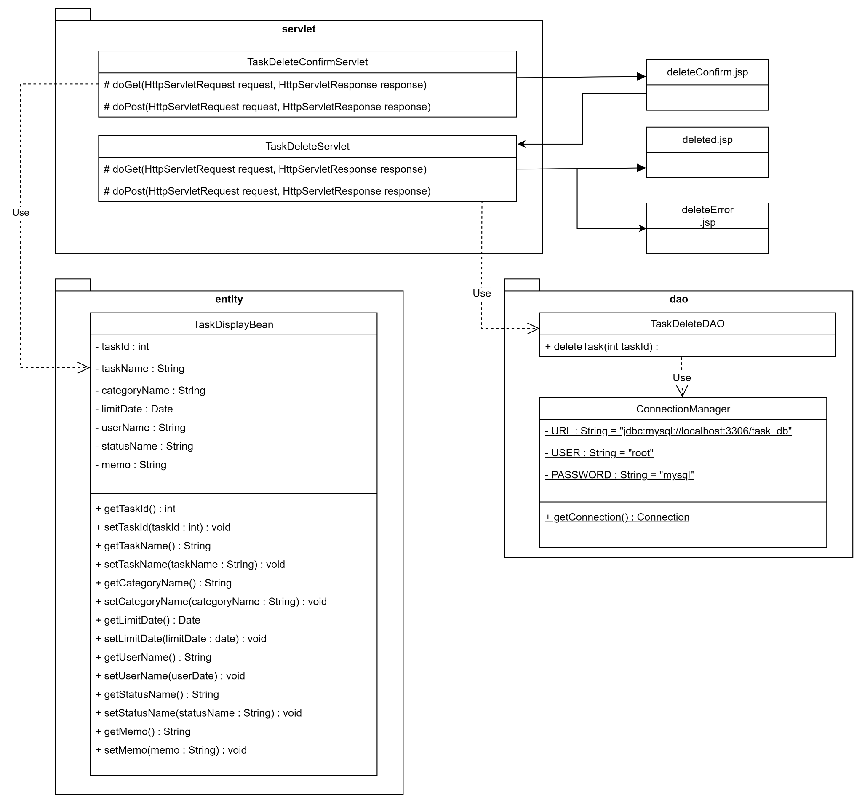
詳細クラス図 | システム名 | グループ名 | 作成日 | 担当 | 承認印
 | TaskManager | 58期 | 2025-09-22 | 本多

タスク削除確認 画面設計書
画面設計書 | システム名 |  | グループ名 |  | 作成日 | 担当 | 承認印
 | TaskManager |  | 58期 |  | 2025-09-22 | 本多

画面名称 | タスク削除確認画面
画面レイアウト
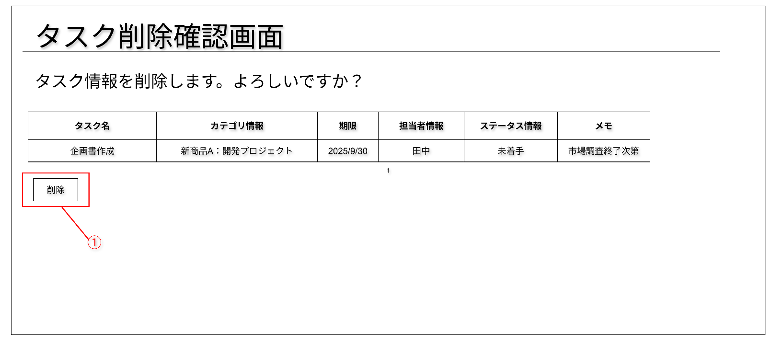

フォーム定義
action | task-delete-servlet |  |  |  |  | method | post
識別ID | ラベル | type | name | value | 備考
1 | 削除 | submit |  |  | 選択したタスクの削除を行うためのボタン

タスク削除完了 画面設計書
画面設計書 | システム名 |  | グループ名 |  | 作成日 | 担当 | 承認印
 | TaskManager |  | 58期 |  | 2025-09-22 | 本多

画面名称 | タスク削除完了画面
画面レイアウト


フォーム定義
action | menu-servlet |  |  |  |  | method | post
識別ID | ラベル | type | name | value | 備考
1 | メニュー画面へ | submit |  |  | メニュー画面に遷移するボタン

エラー 画面設計書
画面設計書 | システム名 |  | グループ名 |  | 作成日 | 担当 | 承認印
 | TaskManager |  | 58期 |  | 2025-09-22 | 本多

画面名称 | エラー画面
画面レイアウト


フォーム定義
action | task-delete-confirm-servlet |  |  |  |  | method | post
識別ID | ラベル | type | name | value | 備考
① | 戻る | submit |  |  | タスク削除確認画面に遷移するボタン

